Sheet1
日期 | 时间线 | 交通 | 景点 | 住宿 | 备注
9.28 | 21:25—22：42 | 关西机场—京都 1、购买JR列车haruka+icoca卡的套票优惠（估计赶不上了）。 2、利木津巴士(Kansai Airport Limousine)，2600日元。 搭乘地点:在第一航厦1楼的D出口8号乘车站(第二航厦则在1号乘车处) | NA | NA | 1、购买套票 2、来不及的话就坐大巴前往
 | 23:00—23:15 | 京都站—酒店 | NA | 京都Gran M’s 酒店（连住3晚），推荐agoda订，比较便宜
9.29 | 10:00-10:30 |  | 早餐
 | 10:30-12:30 | 地铁 | 京都二条城（8:45-17:00(入场结 束时间16:00)），门票600日元
 | 12:30-13:30 |  | 午餐
 | 13:30-17:00 | 京都站-稻荷站 | 伏见稻荷大社
 | 17:00之后 |  | 吃晚餐，回酒店

9.30 | 7:00-7:30 |  | 早餐
 | 8:30-18:30 |  | 清水寺（06:00-18:00，普通票:400 日元 ）→三年坂→二年坂→八坂神社→花见小路→先斗町吃晚餐→酒店 | 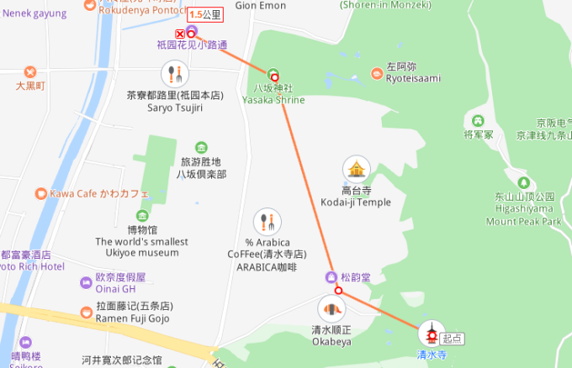 | 一路吃吃喝喝，景点都在一条线上

10.1 | 8:30-9:00 |  | 早餐
 | 9:00-10:00 | 酒店-马堀站（公交再转JR山阴本线） | 坐龟冈小火车（5号车厢是玻璃顶 ，最好提前网上预订） | 买票攻略
 | 10:00-20:00 | 岚山站下车 |  | 游玩攻略
10.2 | 9:00-9:30 |  | 早餐
 | 9:30-11:00 | 奈良线 1小时 | 奈良站 |  | 寄存行李（酒店要下午3点才能入住）
 | 11:00-13:00 |  | 东大寺，门票600日元
 | 下午 |  | 奈良公园一直到若草山，爬山耶，好恐怖。不过爬上去的风景很美 | 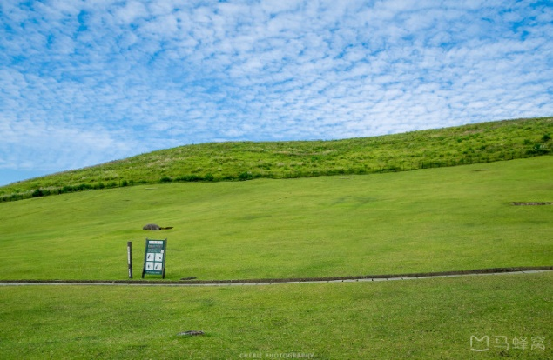 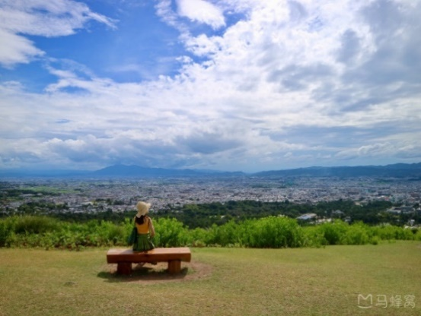
 | 回大阪 | 奈良—大阪 近铁奈良线 → 堺筋线，约50分钟 |  | 堺筋本町附近民宿（4晚）
10.3 | 全天放假休息，只管吃和买 |  | 整天就是道顿堀吃吃喝喝，心斋桥买买买 | 具体看天气调整 | 这天提前买好大阪周游券
10.4 | 9:00-12:00 | 中央线（堺筋本町—谷町四丁目），约20分钟，190日元 | 早餐+大阪城公园(2小时)
 | 14:00-20:30 | 大阪环状线（森之宫—新今宫），约40分钟，170日元 御堂筋线（动物园前—昭和町），约25分钟，190日元 | 通天阁（10:00-20:00） 新世界本通商店街 阿倍野，成人1500日元 |  | 阿倍野58楼咖啡厅坐一坐，夜景超级棒
 |  |  | 回酒店
10.5 | 7:00酒店出发 | 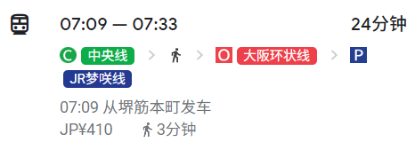 | 环球影城（7400日元）
10.6 | 新干线到福冈 | 飞机回国

